部分AI图
 |  | 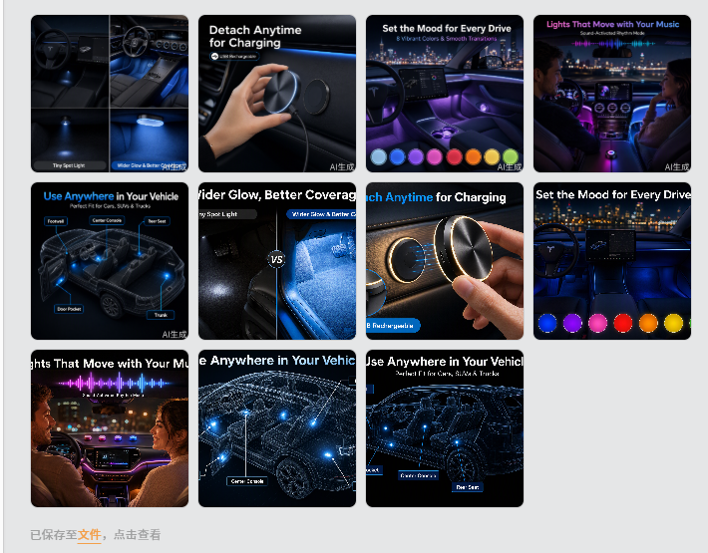 | 从亚马逊转化的角度看，这个产品真正值得放大的不是“我有多少颜色”，而是： 灯体更大 → 发光存在感更强 → 4种动态效果 → 可以跟着音乐变化 → 无线、随意安装 → 改变车内氛围 这条链路比“8 Colors”更有购买欲。 一、先说“女性消费者是不是更多” 我的判断：不能简单定义为“女性更多”，但这类产品确实有比较明显的女性/年轻女性消费潜力。 汽车 Interior Ambient Lights 的购买动机和传统汽车配件不太一样。 传统汽配更多是： 功能 → 性能 → 耐用 → 解决问题 而氛围灯更偏： 视觉 → 情绪 → 个性化 → 体验 → 装饰 所以它天然更容易吸引： 喜欢车内装饰的人 喜欢个性化车内空间的人 年轻消费者 喜欢 RGB / Mood Lighting 的消费者 经常夜间驾驶的人 喜欢音乐、氛围、拍摄车内内容的人 其中女性消费者当然是一个值得重点考虑的细分人群。 但我不会在Listing里直接写： For Women Women's Car Interior Lights 这反而会缩小受众。 因为男性消费者同样大量购买这类产品。 二、我更建议把产品定位成“Lifestyle Interior Lighting” 而不是： Automotive LED Light 这是两个完全不同的购买逻辑。 Automotive LED Light 消费者关注： Brightness Durability Installation Compatibility Interior Ambient Light 消费者关注： 好不好看 氛围感 能不能跟音乐互动 有没有动态效果 是否容易安装 能不能随时改变效果 晚上开起来效果怎么样 所以你的产品应该更偏向： CAR INTERIOR MOOD LIGHTING 而不是单纯： RGB CAR LIGHTS 三、你说的“音乐声控模式”反而是非常值得放大的 这个地方我之前理解得不够准确。 你现在的实际逻辑是： 通过遥控器开启音乐声控模式 → 灯光根据音乐/声音循环变色 那么这个功能就不是普通的： Sound Activated 而应该重点表达： MUSIC-SYNC LIGHTING 或者： SOUND-ACTIVATED COLOR CHANGING 如果产品确实是根据音乐节奏/声音变化，可以写： TURN ON MUSIC MODE & LET THE LIGHTS MOVE WITH THE SOUND 这就有明显的“体验感”。 四、而且我认为“音乐声控”应该排在8 Colors前面 现在重新给卖点排序，我会这样： 优先级 卖点 转化价值 1 Larger Lighting Area ⭐⭐⭐⭐⭐ 2 4 Dynamic Lighting Modes ⭐⭐⭐⭐⭐ 3 Music/Sound-Activated Color Changing ⭐⭐⭐⭐⭐ 4 Wireless + Easy Placement ⭐⭐⭐⭐ 5 Remote + Touch Control ⭐⭐⭐⭐ 6 8 Colors ⭐⭐ 你会发现： 8 Colors已经被我降到第6位。 因为： 8 Colors = “选择更多” 而： Music Sync = “体验完全不同” 消费者更容易为后者产生购买兴趣。 五、四种模式应该成为整个Listing的核心差异化 你现在这个产品实际上可以形成一个非常好的视觉卖点： 4 WAYS TO SET THE MOOD 然后： 01 — Alternating Cycle Colors Change in Sequence 02 — Breathing Mode Smooth Fade In & Fade Out 03 — Marquee Mode Moving Light Effect 04 — Music Sync Colors Change With Sound 尤其第四个： MUSIC SYNC 我会单独做成一张非常有视觉冲击力的图片。 比如车内夜间场景： 🎵 MUSIC ON ↓ 灯光跟着音乐变化 ↓ YOUR CAR. YOUR VIBE. 这比列： Red / Green / Blue / Purple... 更有购买欲。 六、“大灯体”+“动态模式”其实可以组合成一个非常强的卖点 这两个东西不要分开孤立讲。 因为真正的购买理由是： 大面积发光 + 动态变化 = 更明显的氛围效果 所以我非常推荐： LARGER LIGHTING AREA More Visible Glow for a More Imme | 

副图 1（大覆盖卖点图）​：对比竞品单一方向的小亮点，直观呈现您大尺寸灯带来的宽广发光角（Wider Glow） 画面布局：左右对比图 设计目标：把“大尺寸”翻译成“照射效果好”。 左侧 (Others)：小灯珠，只照亮了脚垫上一块硬币大小的区域，光线生硬。 右侧 (Ours)：大面板，光线呈 120°铺开，照亮整个脚部空间，光线柔和。并做个灯体大小的细节对比 | 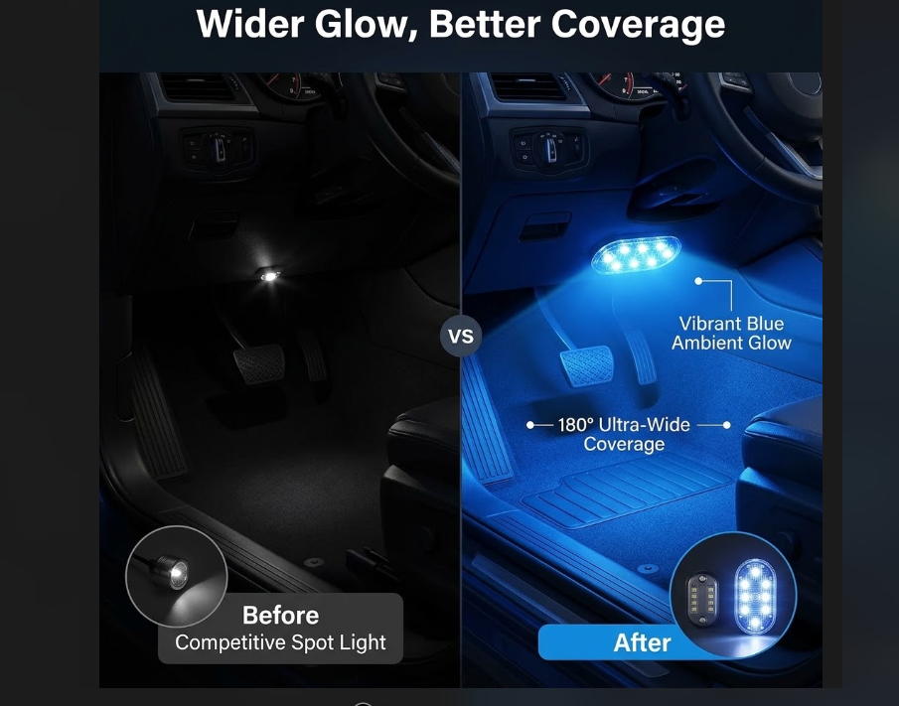 | 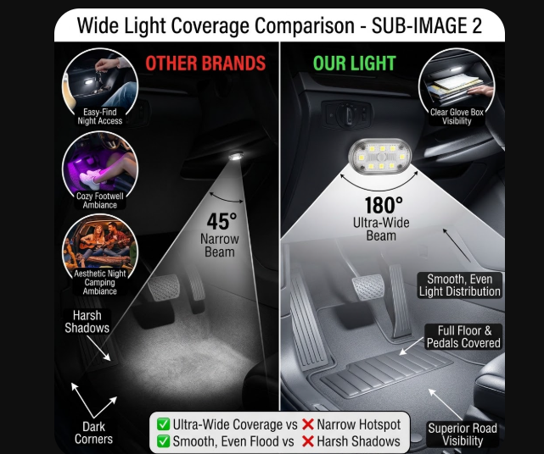 | 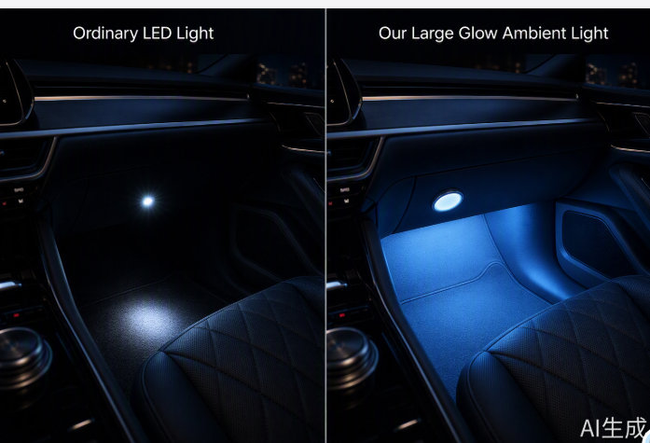 | 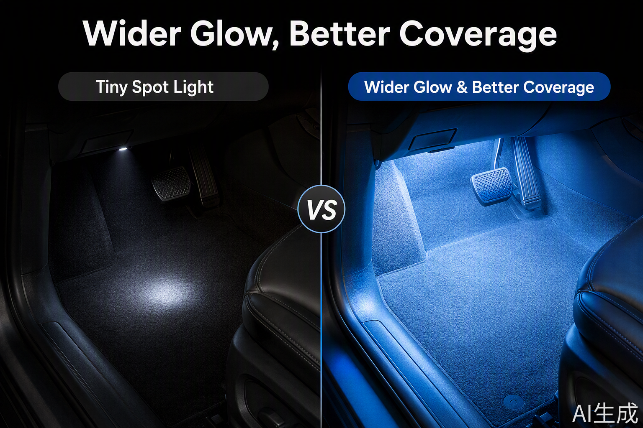
副图2（磁吸拆卸充电图）磁吸随取充电 = 0难度安装 + 0杂乱线缆 画面布局：突出磁吸 特写镜头：磁吸力强，展示一只手轻松“摘下”灯体的动作，旁边配一个充电特写。 暗示“无需拆除背胶，无需拖线照明”。 | 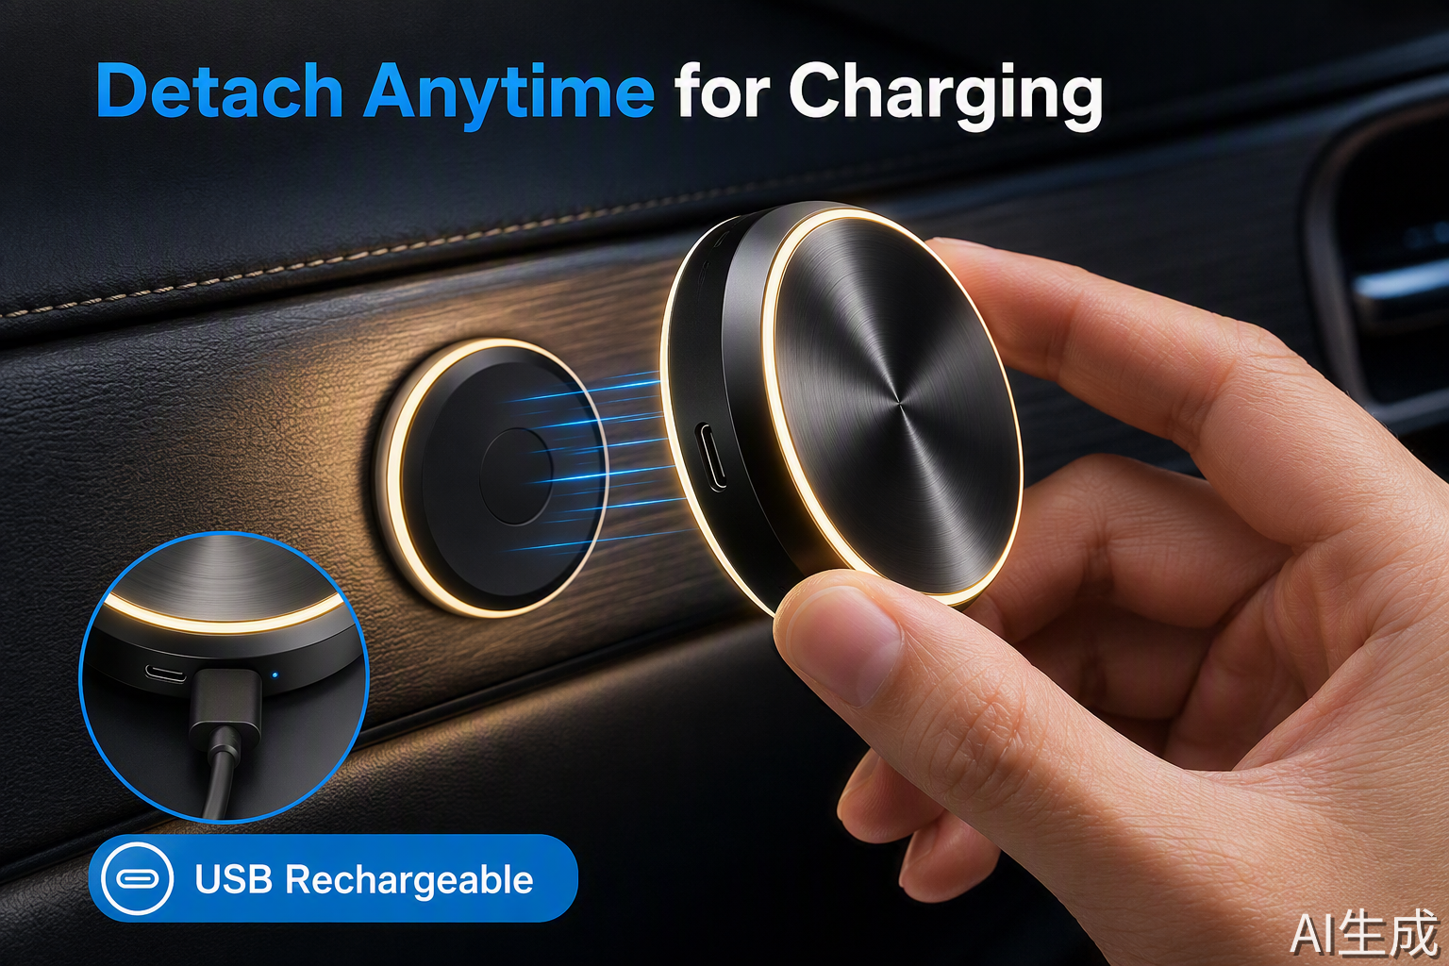 | 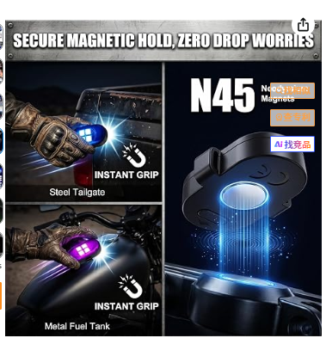

副图 3：动态模式四宫格，展示智能化与多样性 循环交替：完整保留多色展开重叠及环形箭头轮转动态，直观展示全色谱循环切换。 呼吸模式：展示单一高级色（如冰蓝）由暗转亮的轨迹，保留青蓝同心脉冲光晕与柔和呼吸波形。 走马灯马灯流动：灯珠本体芯片点亮并呈现多彩跑马流水轨迹 声控循环变色模式：配合音符小图标，展示光随律动，结合彩色音乐均衡声浪，光感克制柔和、不夸张。 | 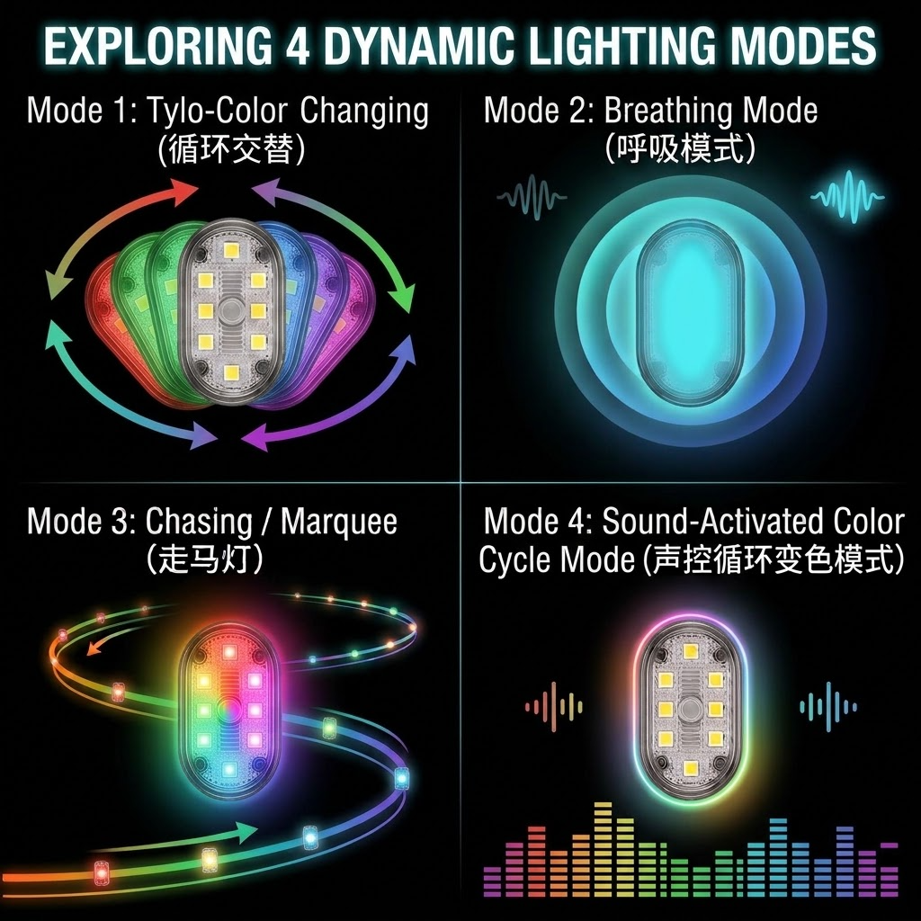
副图 4：音乐声控场景图：情侣驾乘、浪漫城市夜景、音乐波形律动，柔和展现律动（Sound-Activated）功能，情绪价值输出，适合 Road Trip 场景。 画面布局：夜晚车内，情侣或朋友在欢笑。中控屏显示播放界面，灯光颜色与节奏波纹同步，同时放个遥控指出哪个是音控按键。 | 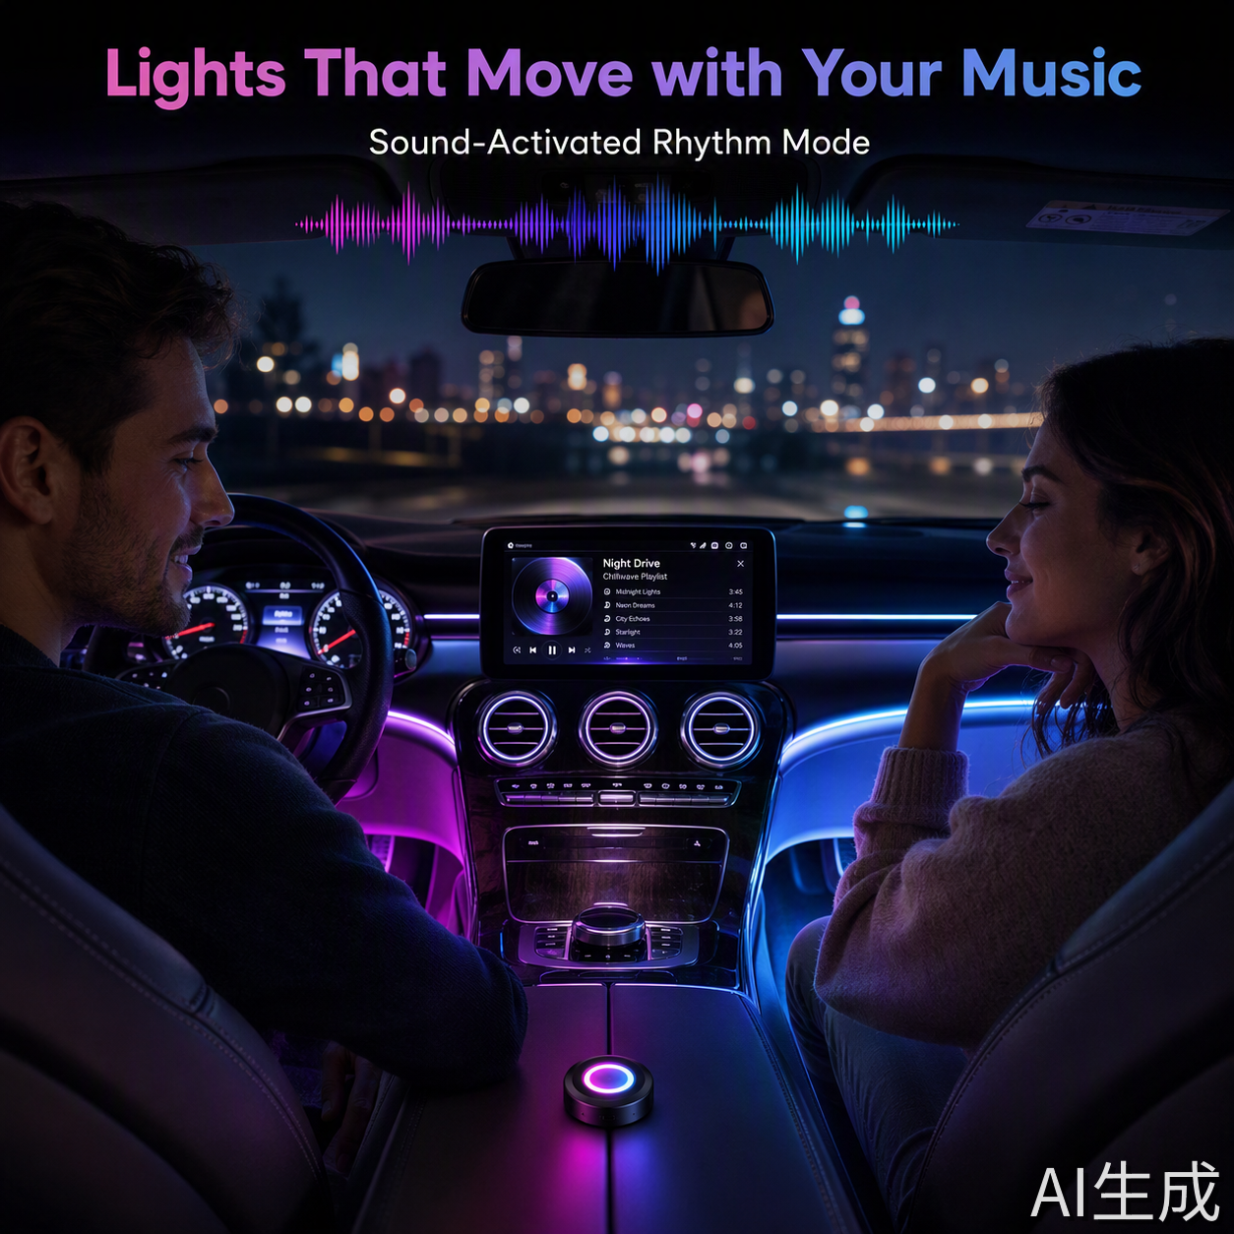 | 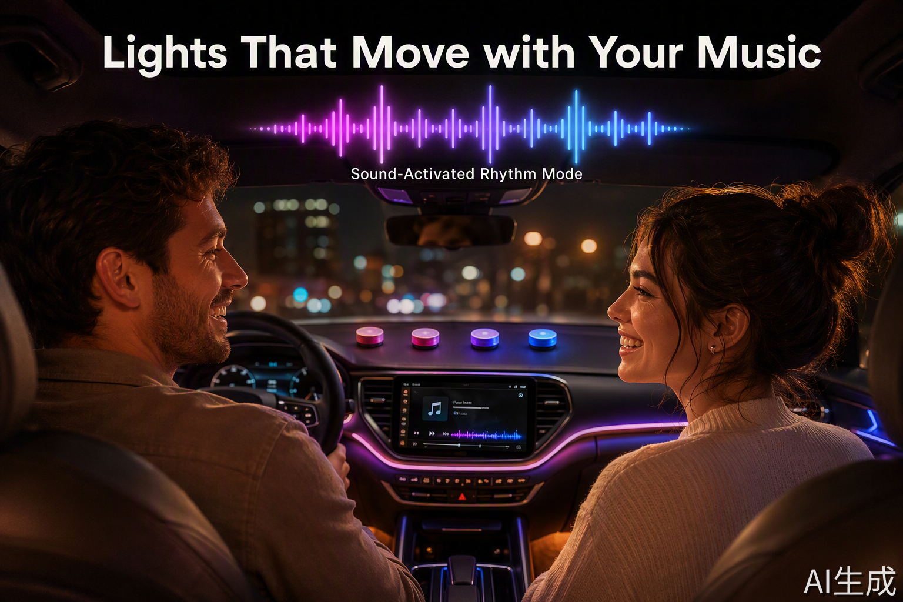
副图5（氛围场景图）：女性占一部分，在高级夜驾场景凸显情绪价值。 年轻女性对“拆车安装”有天然的排斥，但对“精致氛围”有极高的追求。 画面布局：展示一位精致女性在光线柔和的车内补妆或使用手机，光效选用“冰蓝色”或“粉紫色”，画面色调偏高级感、干净。
副图 6：多场景与便携性 (Versatility) 设计目标：提高客单价，暗示用户“你需要买多组”。 场景A：脚底环境光。 场景B：车门储物格找物照明。 场景C：后备箱应急照明（展示手拿灯作为临时电筒）。 场景D：露营棚里使用

